FI_부가세
CBO 테이블 정의서
모듈명 |  |  |  |  |  |  | 작성일 | 2024.04.16
테이블 |  | ZBAT_FI040 |  |  |  |  | 작성자 | 남상효 / 남상효
테이블 명 |  | 부가세
테이블 용도 |  | 부가세
테이블 유형 |  | Transaction table
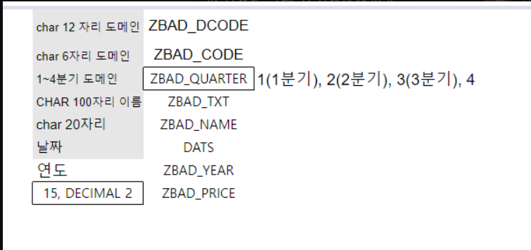
번호 | 필드 | KEY | FK | Description | Data Element | Domain | Type | 길이 | Check Table | 비고
1 | MANDT | X |  | 클라이언트 | MANDT | MANDT | CLNT | 3 | T000
2 | VATCODE | X |  | 부가세코드 | ZBAE_VATCODE | ZBAD_CODE | CHAR | 6
3 | TAXCODE |  | X | 세금코드 | ZBAE_TAXCO | ZBAD_TAXCO | CHAR | 2 | FI_전표 I
4 | CARDCODE |  | X | 카드사 코드 | ZBAE_CARDCODE | ZBAD_CARDCODE | CHAR | 6 | 카드사 마스터 | 매출 확정에서 사용 (카드)
5 | CUSTCODE |  | X | 고객코드 | ZBAE_CUSTCODE | ZBAD_NAME | CHAR | 10 | SD_고객마스터 | 매출 확정에서 사용 (무통장)
6 | VENCODE |  | X | 거래처 코드 | ZBAE_VENCODE | ZBAD_VENCODE | CHAR | 6 | MM_거래처 마스터 | 매입 확정에서 사용
7 | DOCNO |  | X | 전표번호 | ZBAE_DOCNO | ZBAD_DOCNO | NUMC | 10 | FI_전표 H
8 | DOCDATE |  |  | 전기일 | ZBAE_POSTDATE | DATS | DATS | 8
9 | CONSTATUS |  |  | 신고확정 | ZBAE_CONSTA | ZBAD_CONSTA | CHAR | 1 |  | Y(확정), N(미확정)
10 | VFISCAL |  |  | 신고연도 | ZBAE_FISCAL | ZBAD_FISCAL | NUMC | 4
11 | QUARTER |  |  | 신고분기 | ZBAE_QUARTER | ZBAD_QUARTER | CHAR | 1 |  | 1(1분기), 2(2분기), 3(3분기), 4(4분기)
12 | VENNO |  |  | 사업자등록번호 | STCEG | STCEG | CHAR | 20
13 | INVOTYPE |  |  | 계산서종류 | ZBAE_INTYPE | ZBAD_INTYPE | CHAR | 1 |  | A(매출세금계산서), V(매입세금계산서)
14 | SAMOUNT |  |  | 전표공급가액 | ZBAE_AMOUNT | ZBAD_AMOUNT | CURR | 10
15 | BAMOUNT |  |  | 전표세액 | ZBAE_AMOUNT | ZBAD_AMOUNT | CURR | 10
16 | AMOUNT |  |  | 금액 | ZBAE_AMOUNT | ZBAD_AMOUNT | CURR | 10
17 | .INCLUDE |  |  | 테이블 생성정보 | ZBAS_TIMESTAMP

